圖表索引
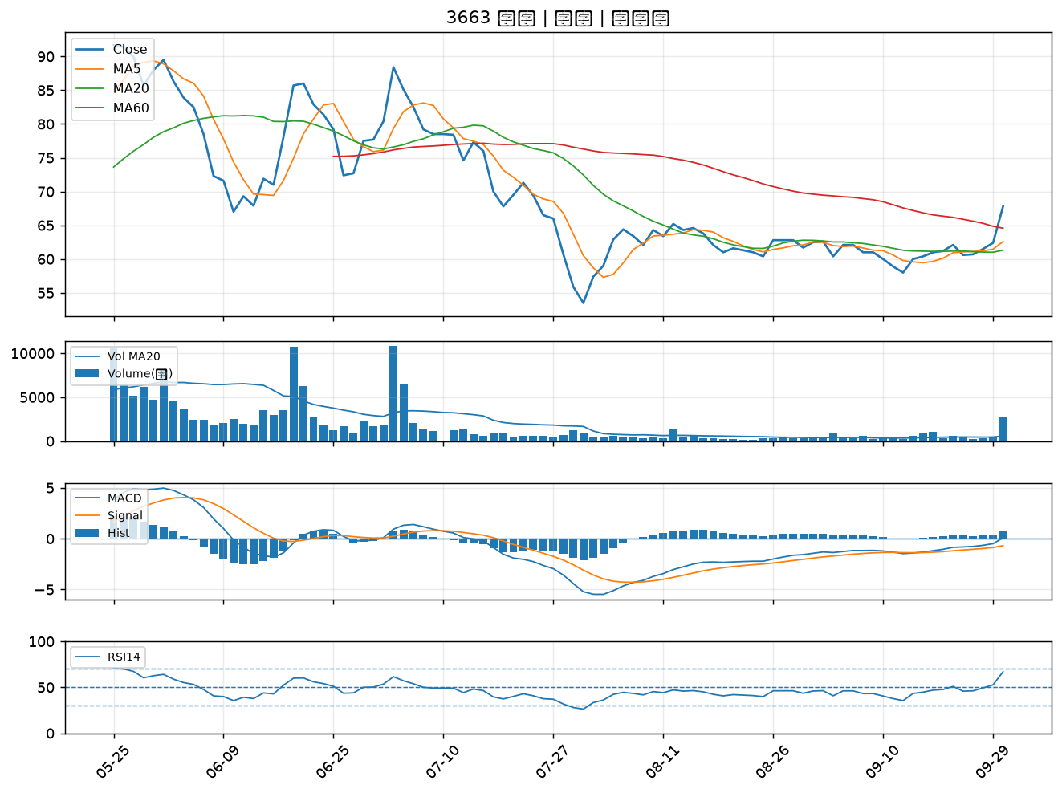
股票代號 | 股票名稱 | 市場 | 買進觀察分級 | 主力突破分數 | 圖表路徑
1303 | 南亞 | 上市 | A級 | 6 | output/charts/20260930/1303_南亞.png
3673 | TPK-KY | 上市 | A級 | 6 | output/charts/20260930/3673_TPK-KY.png
2371 | 大同 | 上市 | A級 | 6 | output/charts/20260930/2371_大同.png
3701 | 大眾控 | 上市 | A級 | 6 | output/charts/20260930/3701_大眾控.png
6425 | 易發 | 上櫃 | A級 | 6 | output/charts/20260930/6425_易發.png
4768 | 晶呈科技 | 上櫃 | A級 | 6 | output/charts/20260930/4768_晶呈科技.png
3354 | 律勝 | 上櫃 | A級 | 5 | output/charts/20260930/3354_律勝.png
1101 | 台泥 | 上市 | A級 | 5 | output/charts/20260930/1101_台泥.png
3105 | 穩懋 | 上櫃 | A級 | 5 | output/charts/20260930/3105_穩懋.png
6133 | 金橋 | 上市 | A級 | 5 | output/charts/20260930/6133_金橋.png
4906 | 正文 | 上市 | A級 | 5 | output/charts/20260930/4906_正文.png
4526 | 東台 | 上市 | A級 | 5 | output/charts/20260930/4526_東台.png
3311 | 閎暉 | 上市 | A級 | 5 | output/charts/20260930/3311_閎暉.png
6196 | 帆宣 | 上市 | A級 | 5 | output/charts/20260930/6196_帆宣.png
8240 | 華宏 | 上櫃 | A級 | 5 | output/charts/20260930/8240_華宏.png
3162 | 精確 | 上櫃 | A級 | 4 | output/charts/20260930/3162_精確.png
6643 | M31 | 上櫃 | A級 | 4 | output/charts/20260930/6643_M31.png
3543 | 州巧 | 上市 | A級 | 4 | output/charts/20260930/3543_州巧.png
1513 | 中興電 | 上市 | A級 | 4 | output/charts/20260930/1513_中興電.png
6116 | 彩晶 | 上市 | A級 | 3 | output/charts/20260930/6116_彩晶.png
1314 | 中石化 | 上市 | A級 | 3 | output/charts/20260930/1314_中石化.png
6505 | 台塑化 | 上市 | A級 | 3 | output/charts/20260930/6505_台塑化.png
6672 | 騰輝電子-KY | 上市 | A級 | 3 | output/charts/20260930/6672_騰輝電子-KY.png
8215 | 明基材 | 上市 | A級 | 3 | output/charts/20260930/8215_明基材.png
2466 | 冠西電 | 上市 | A級 | 3 | output/charts/20260930/2466_冠西電.png
2025 | 千興 | 上市 | B級 | 7 | output/charts/20260930/2025_千興.png
3481 | 群創 | 上市 | B級 | 6 | output/charts/20260930/3481_群創.png
1595 | 川寶 | 上櫃 | B級 | 6 | output/charts/20260930/1595_川寶.png
2401 | 凌陽 | 上市 | B級 | 6 | output/charts/20260930/2401_凌陽.png
3663 | 鑫科 | 上櫃 | B級 | 6 | output/charts/20260930/3663_鑫科.png

1303 南亞｜A級
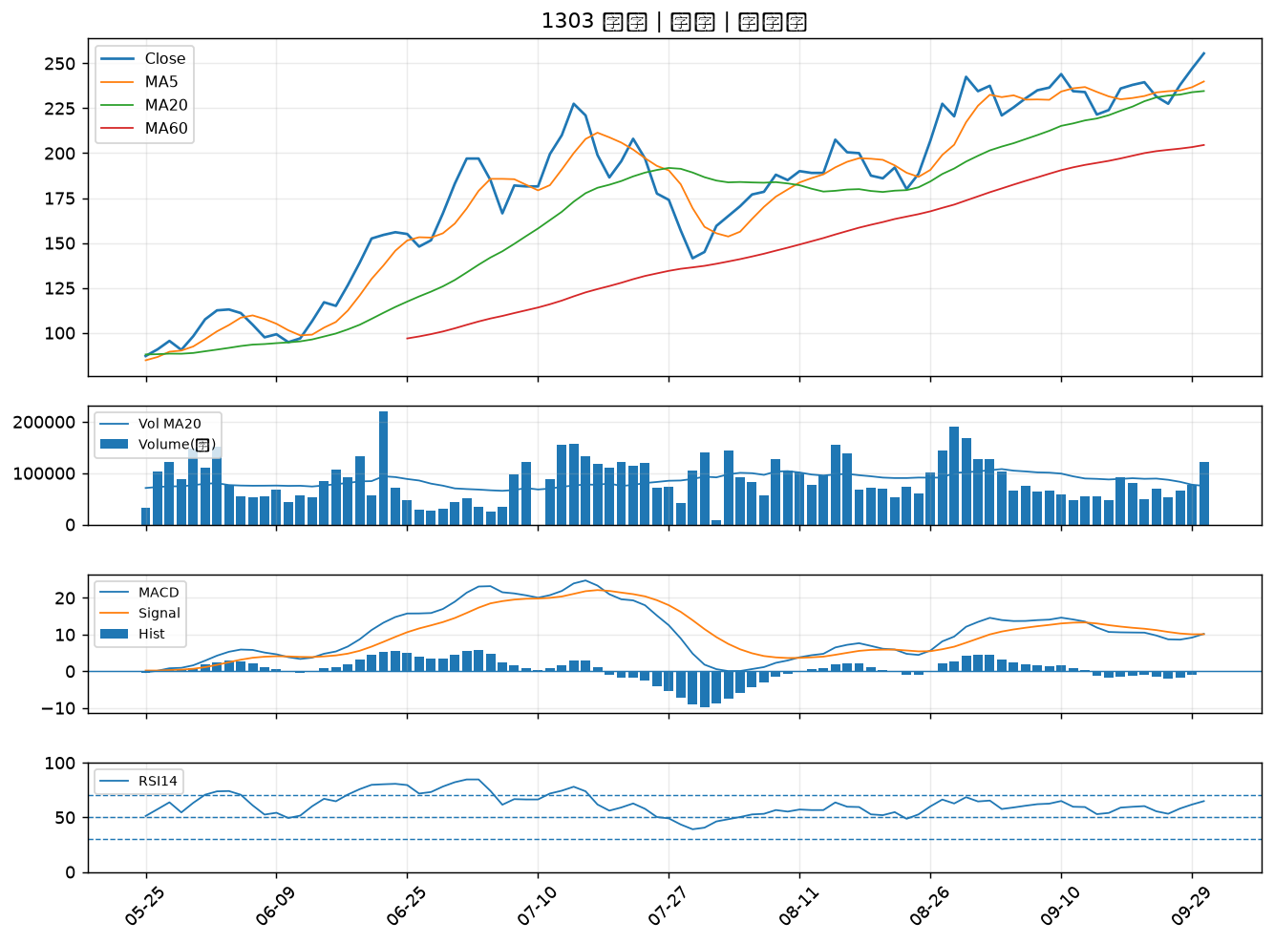

3673 TPK-KY｜A級
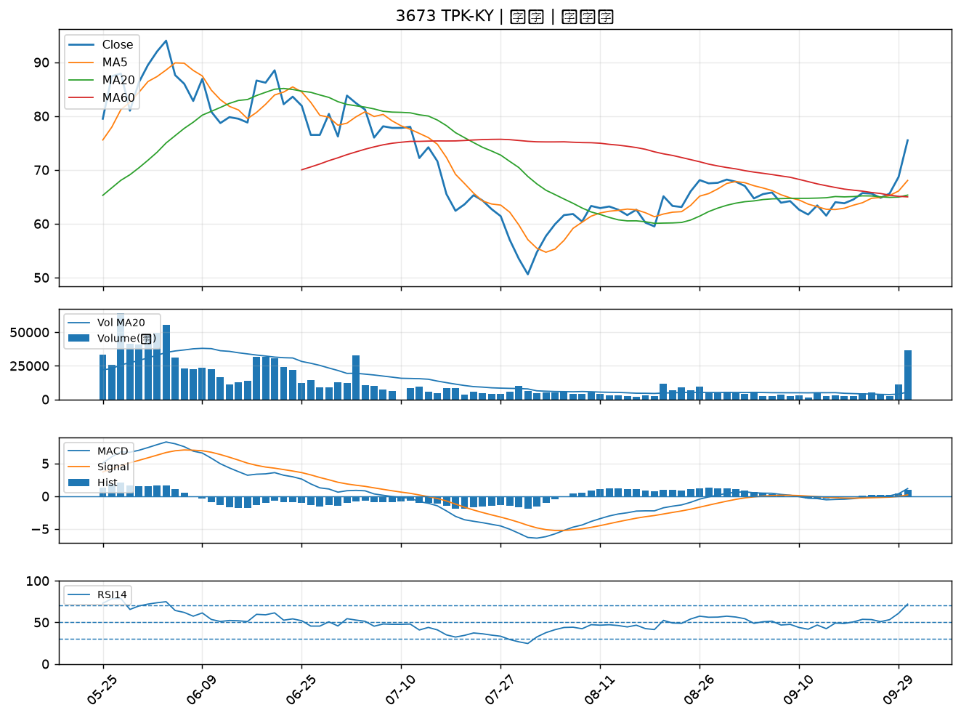

2371 大同｜A級
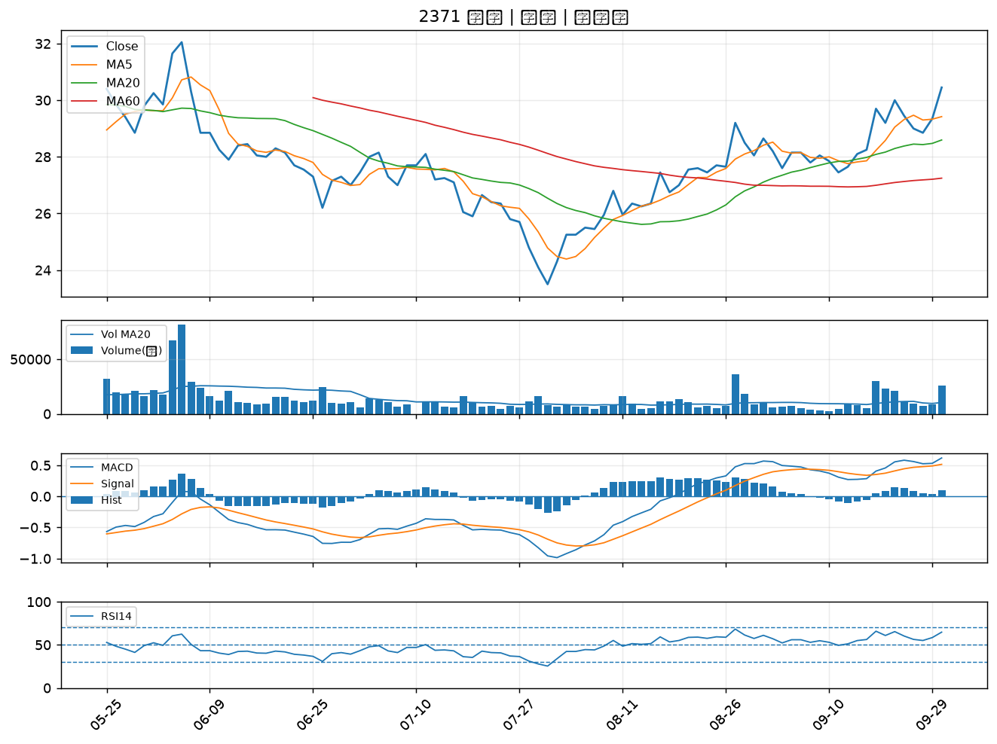

3701 大眾控｜A級
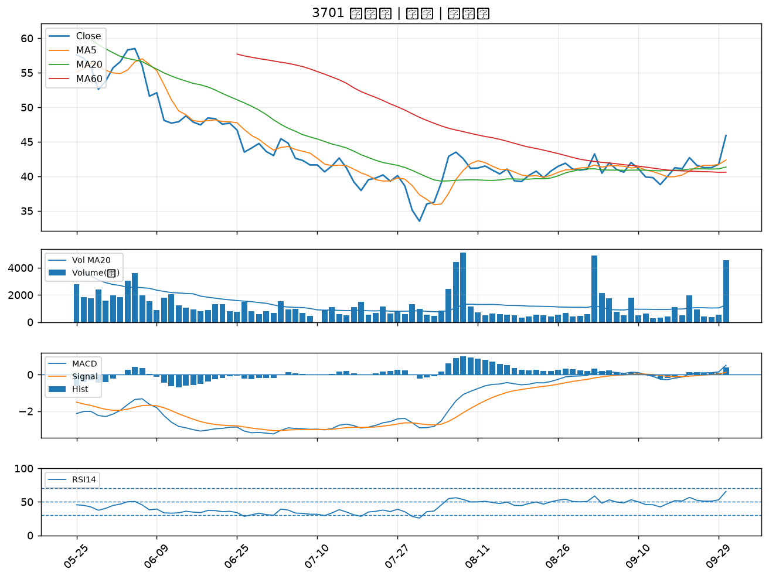

6425 易發｜A級
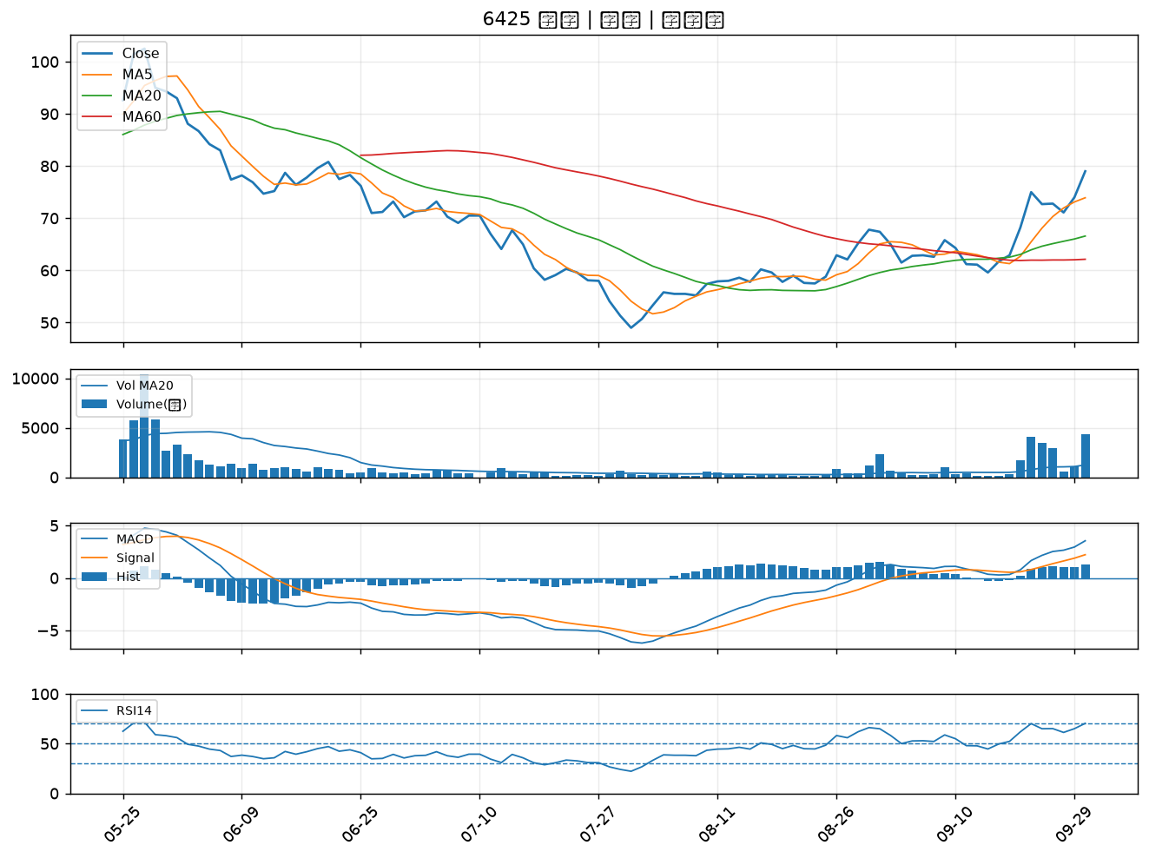

4768 晶呈科技｜A級
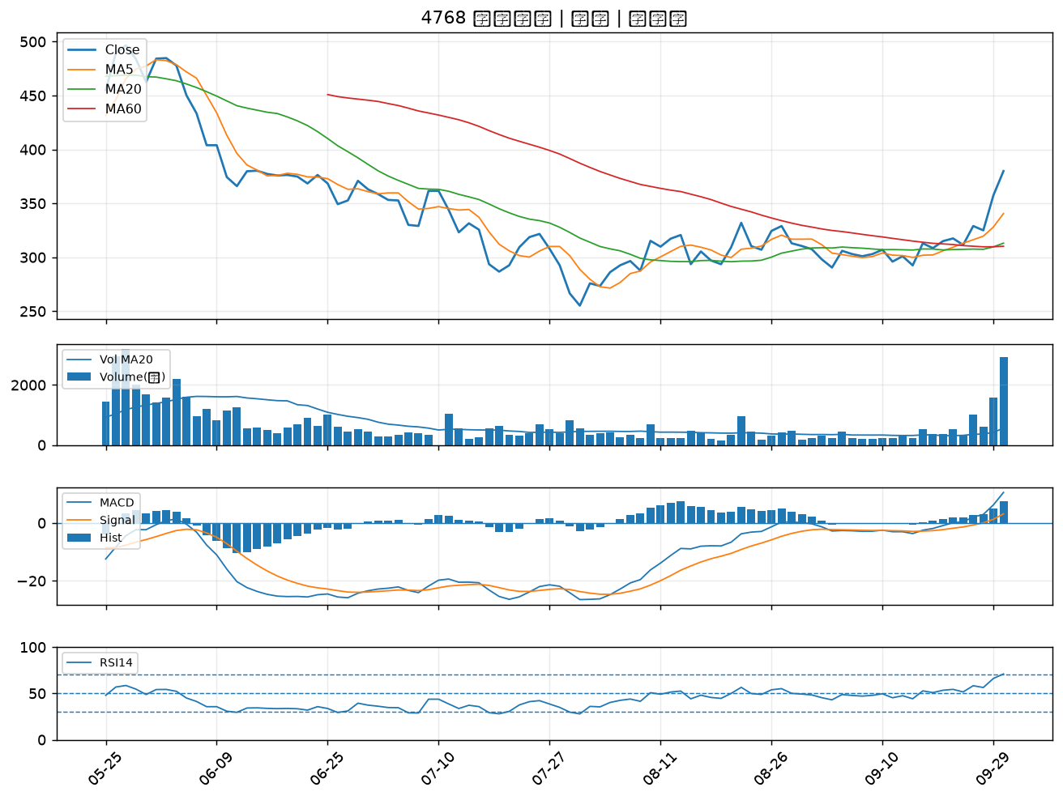

3354 律勝｜A級
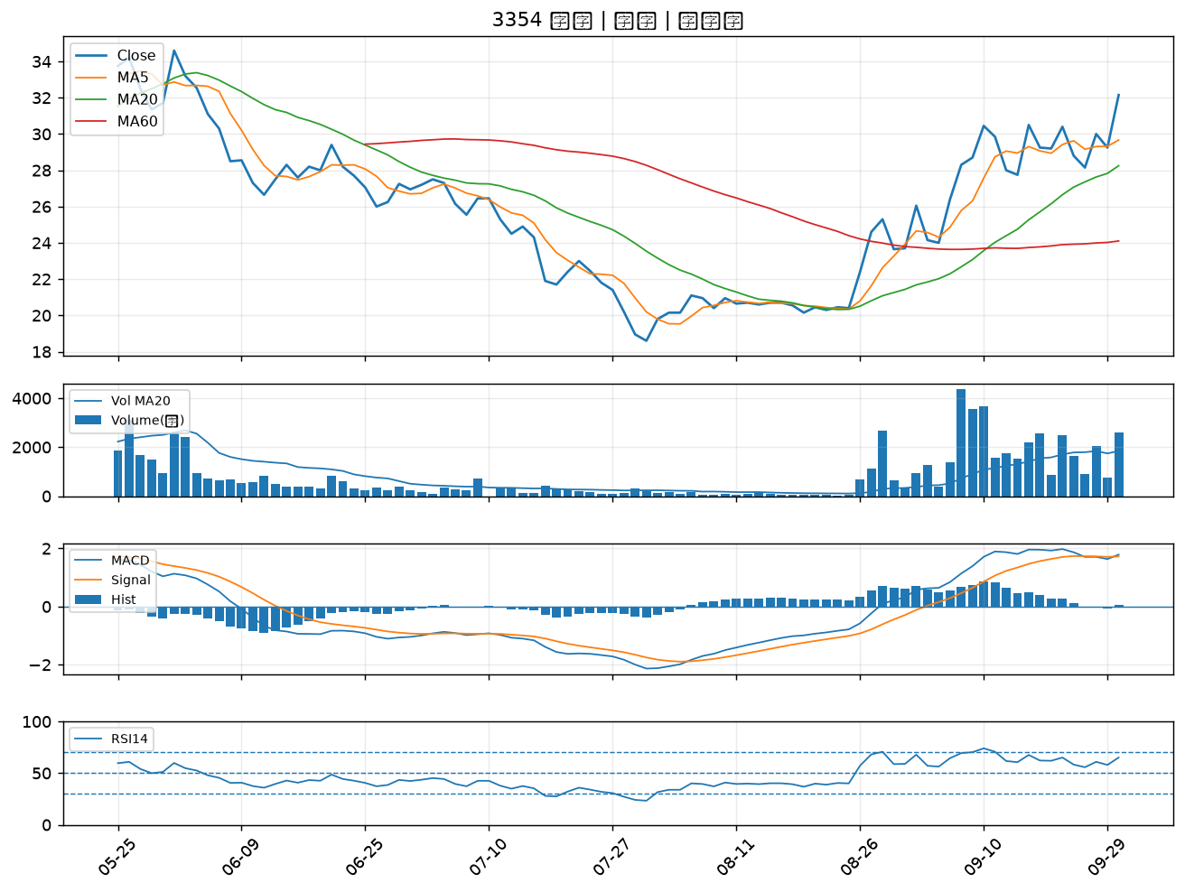

1101 台泥｜A級
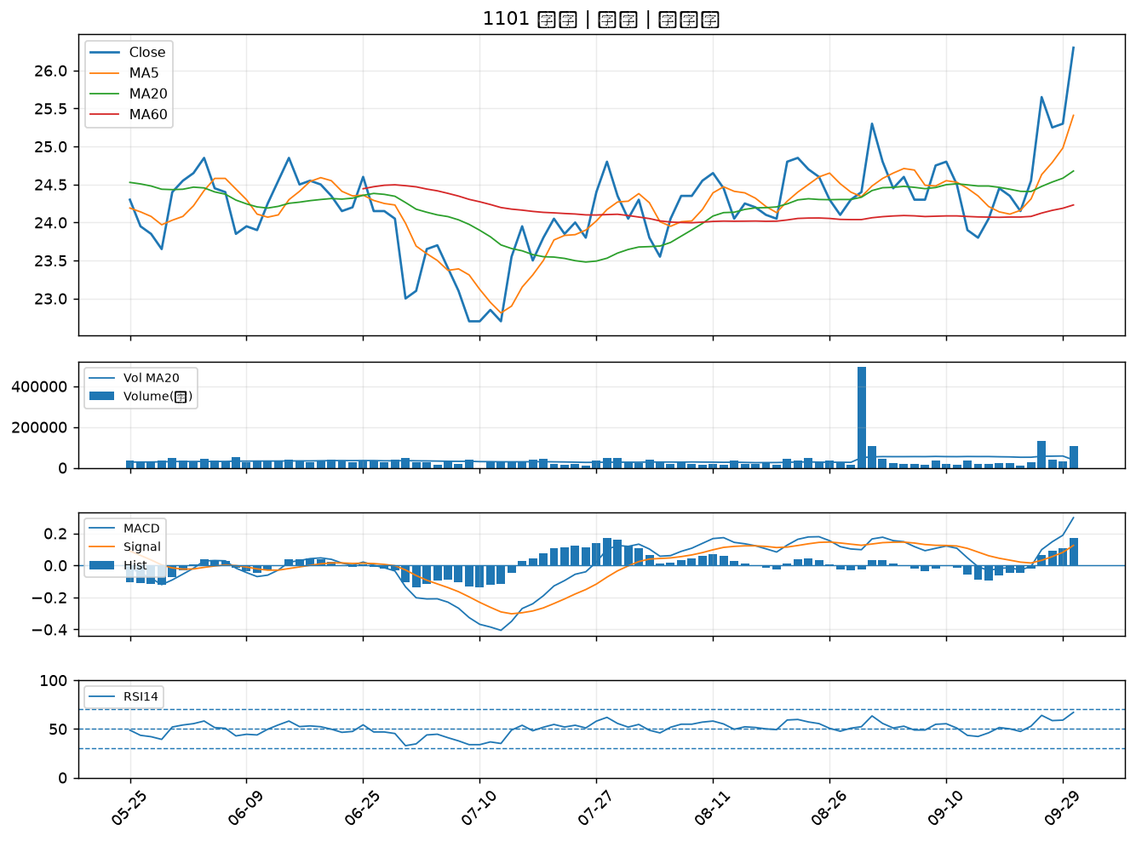

3105 穩懋｜A級
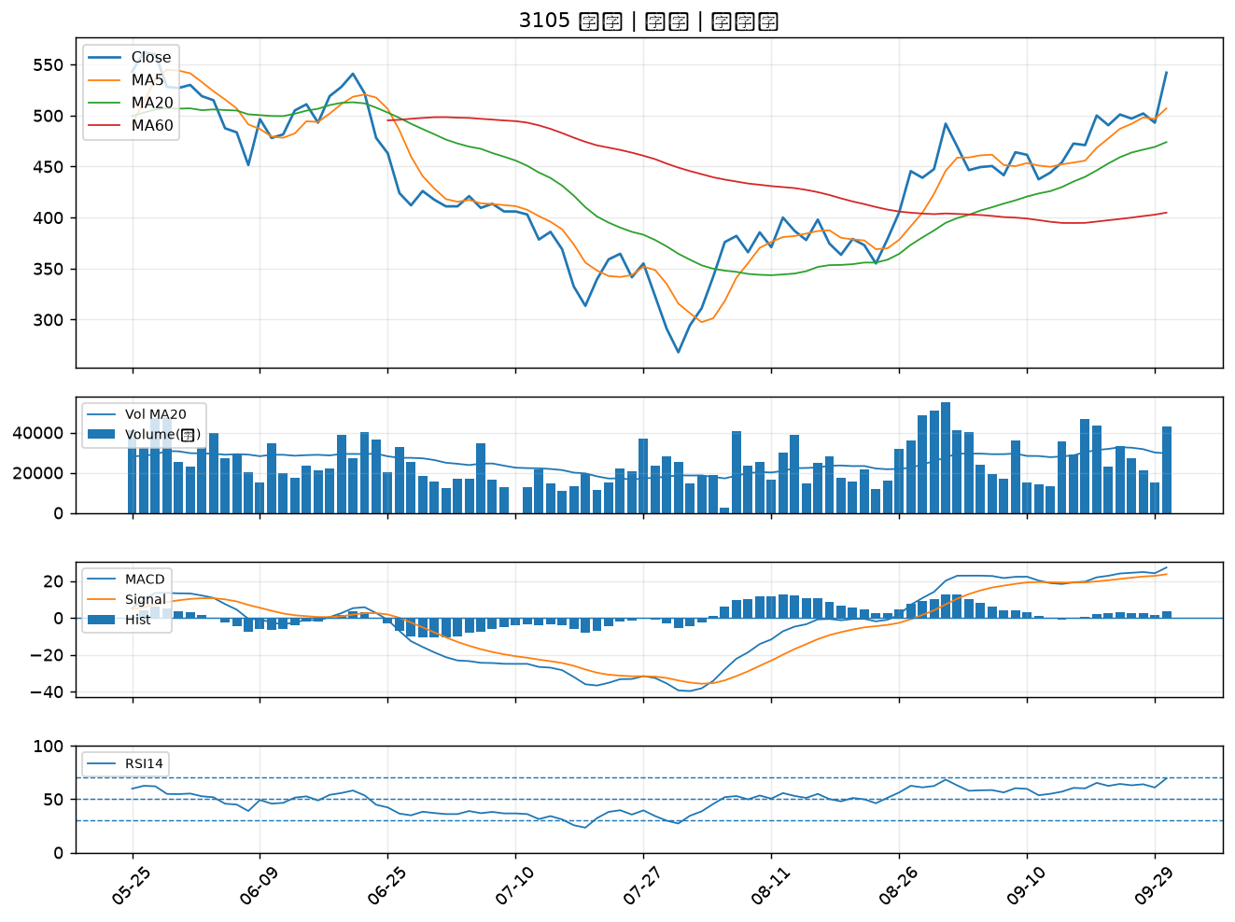

6133 金橋｜A級
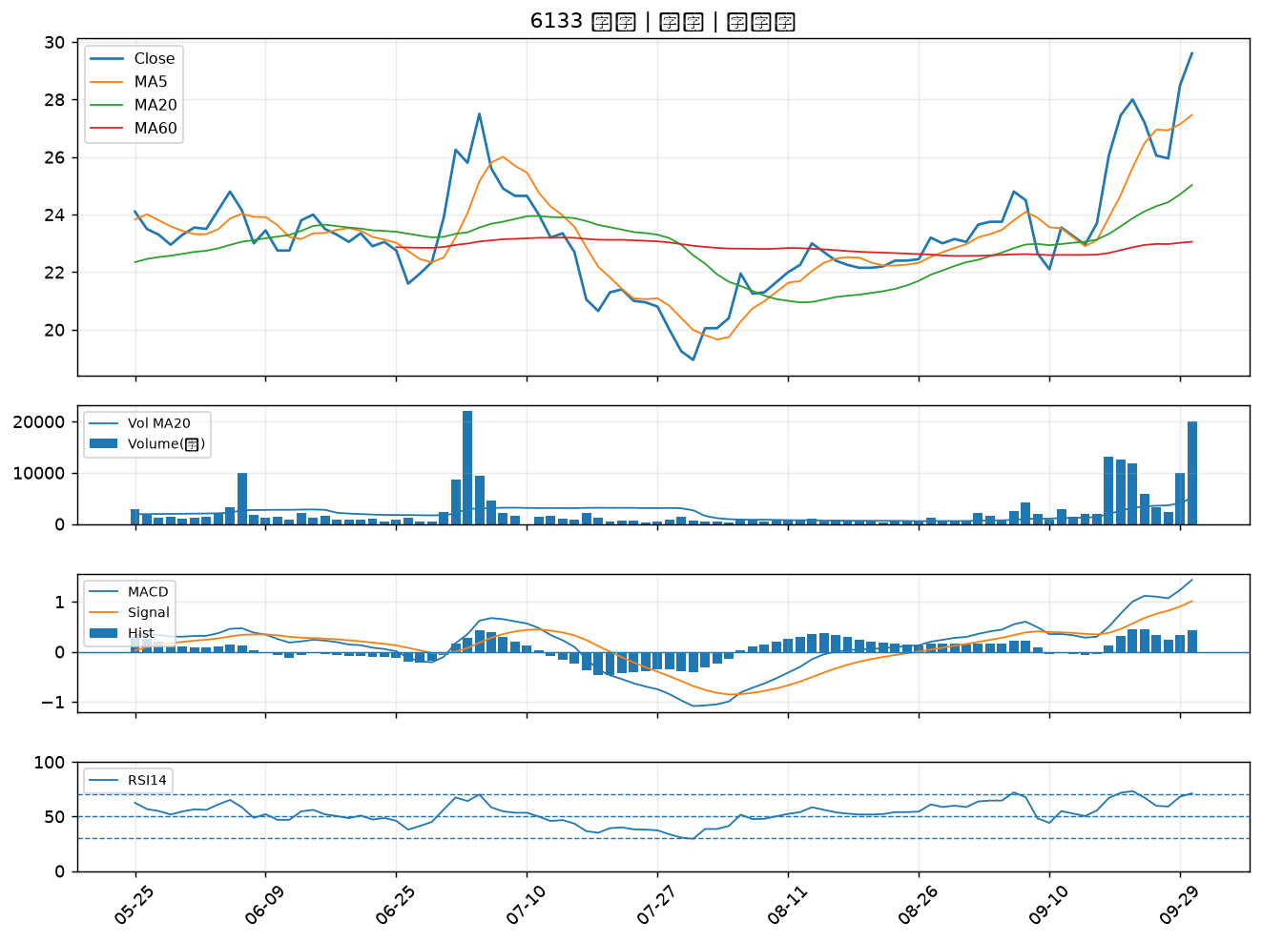

4906 正文｜A級
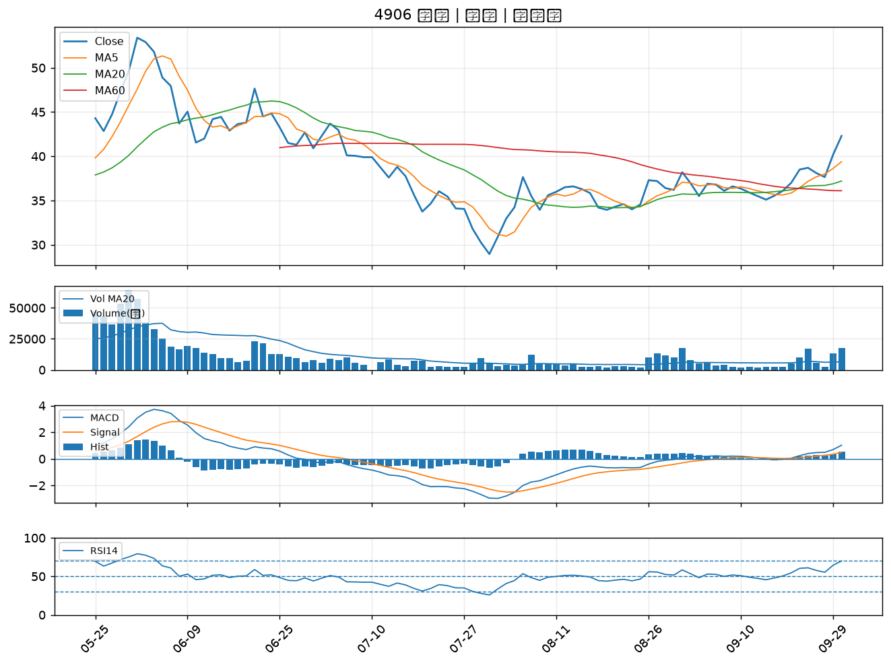

4526 東台｜A級
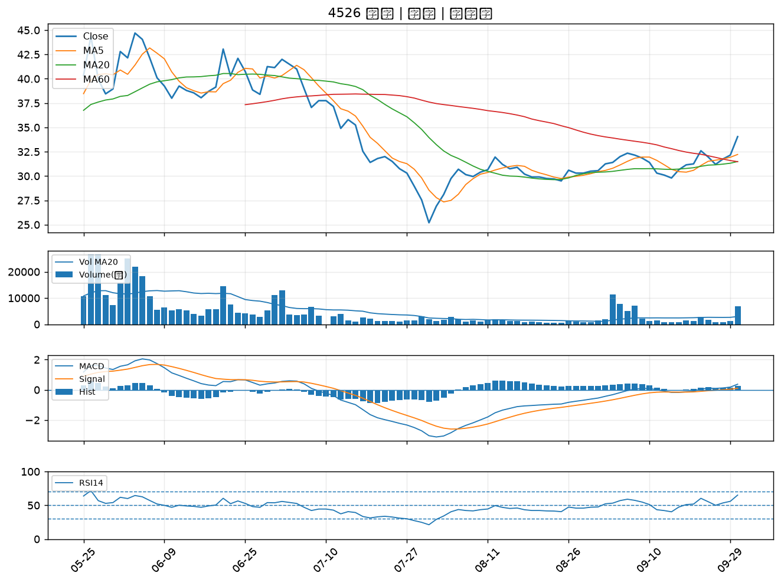

3311 閎暉｜A級
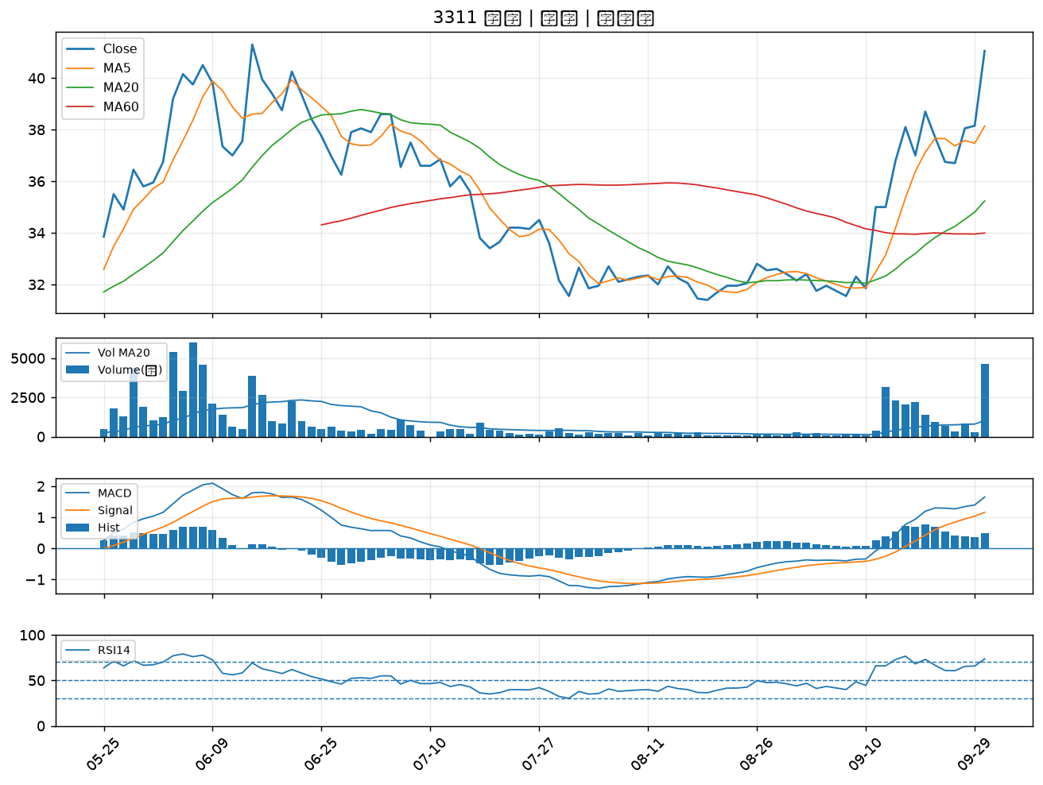

6196 帆宣｜A級
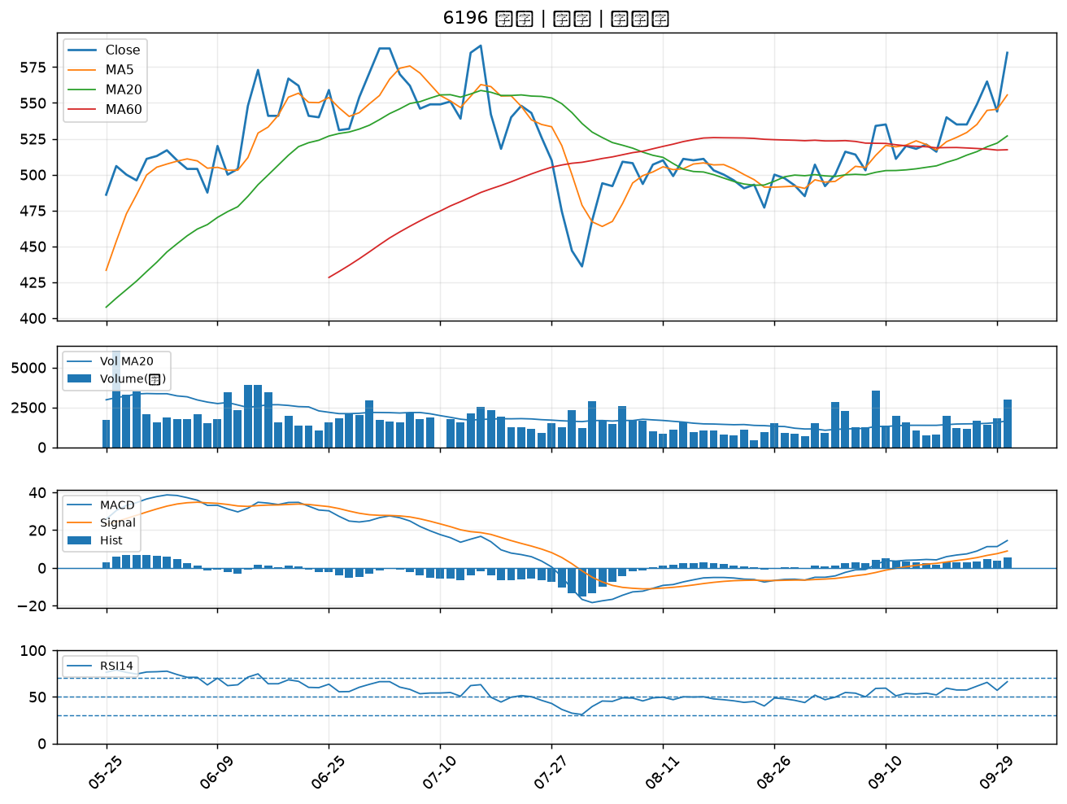

8240 華宏｜A級
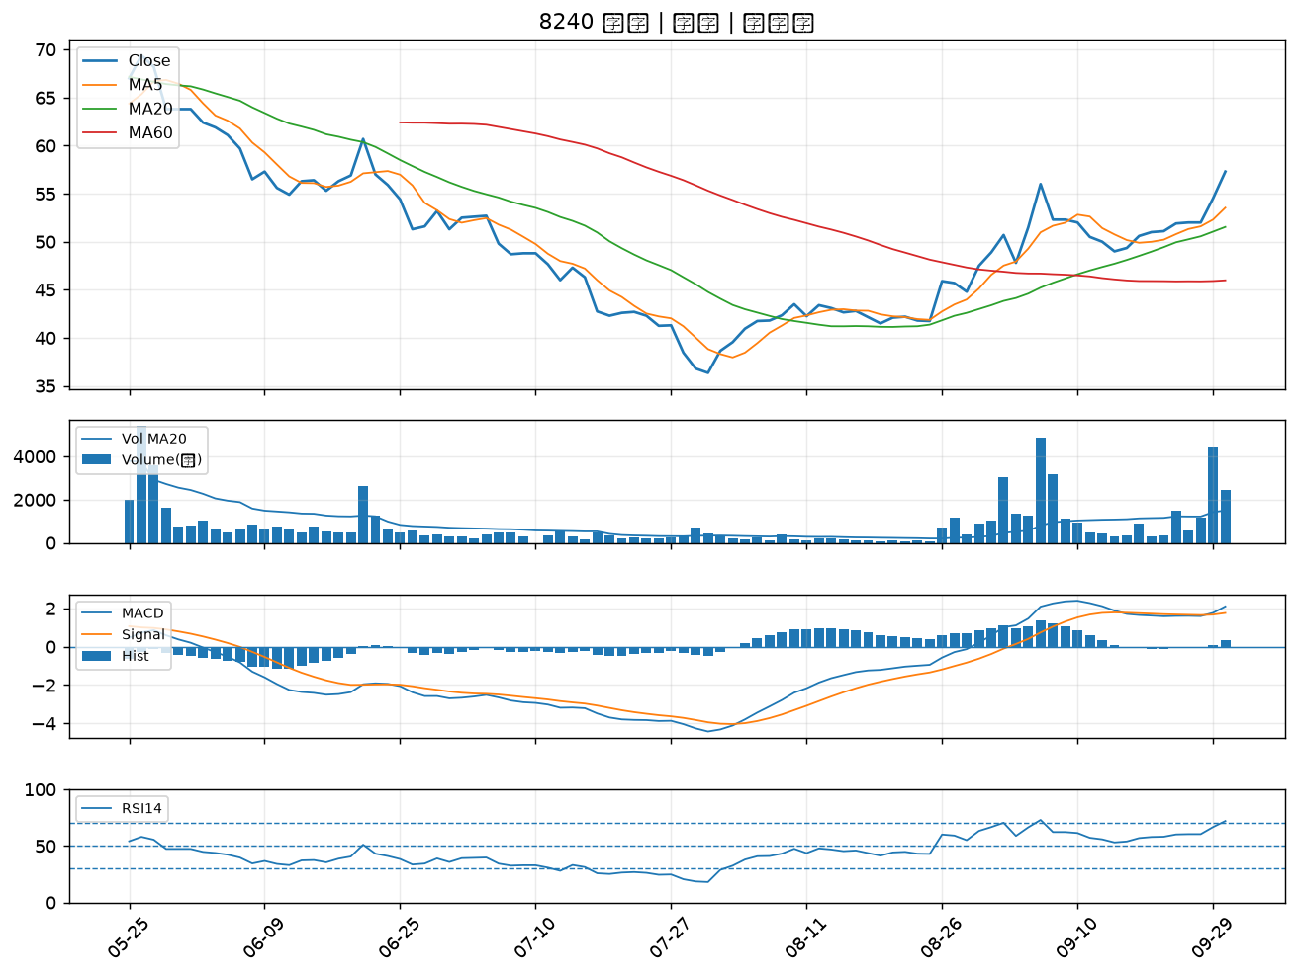

3162 精確｜A級
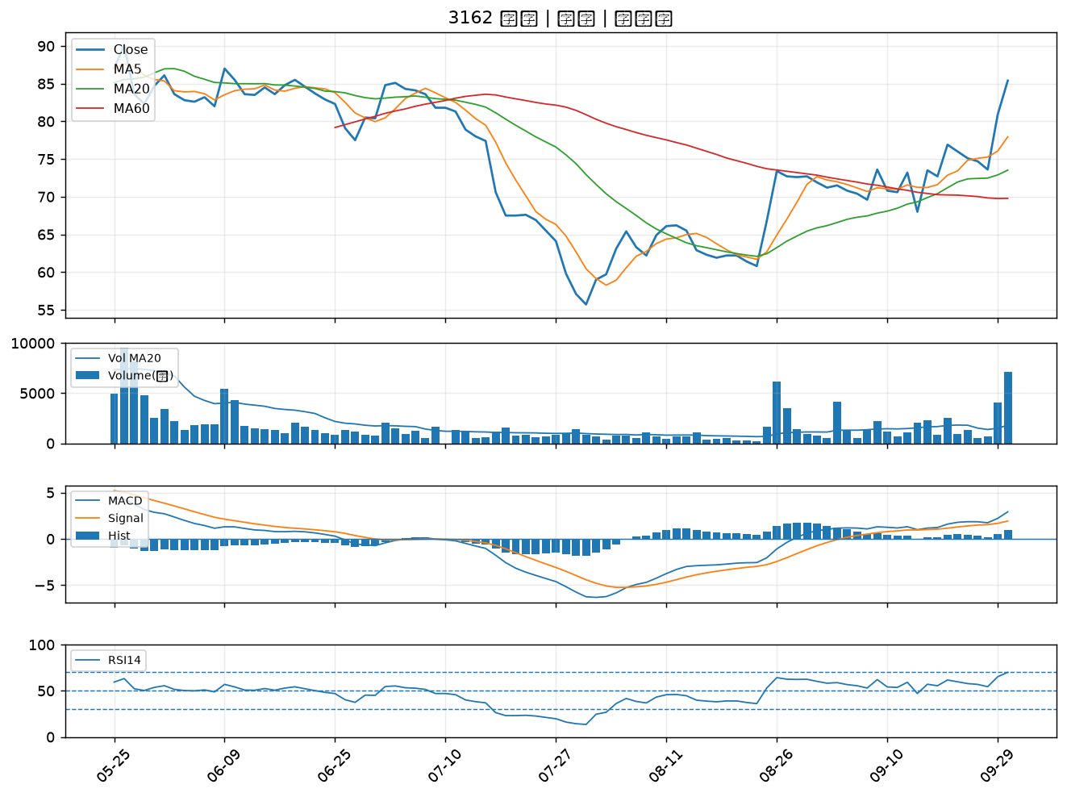

6643 M31｜A級
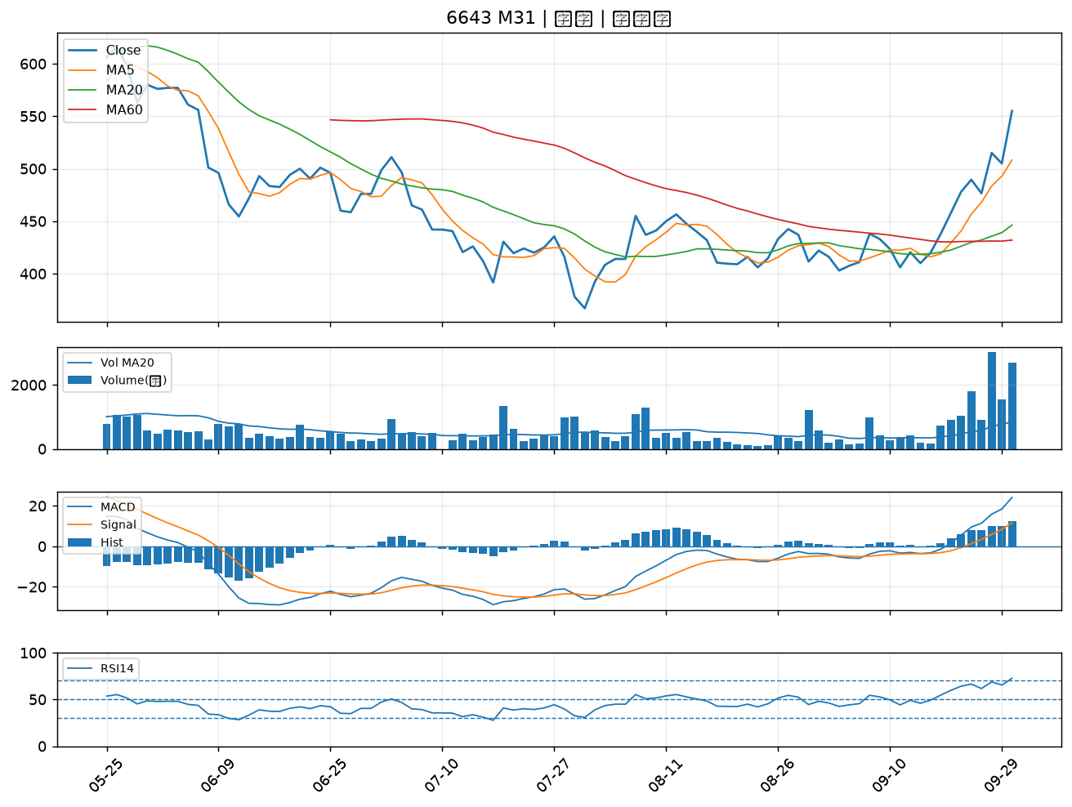

3543 州巧｜A級
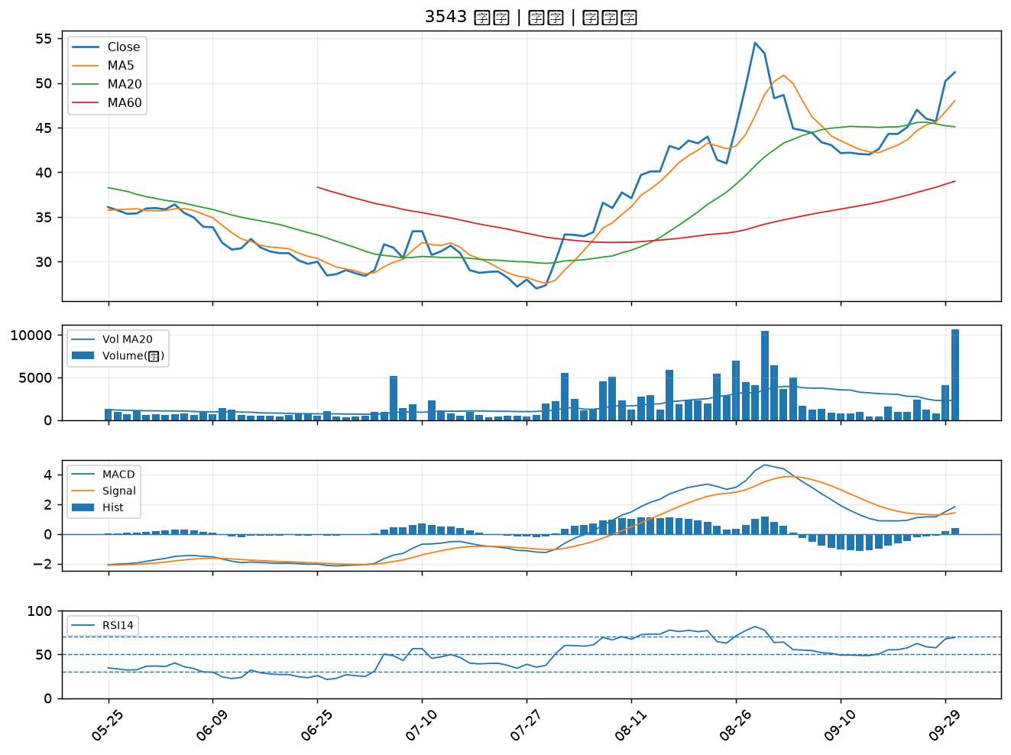

1513 中興電｜A級
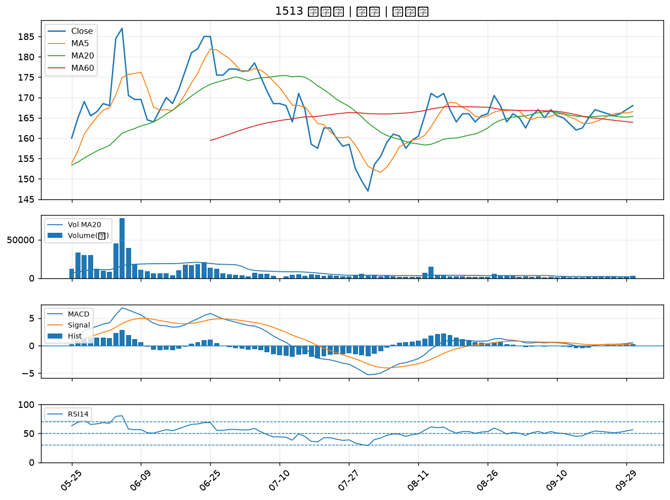

6116 彩晶｜A級
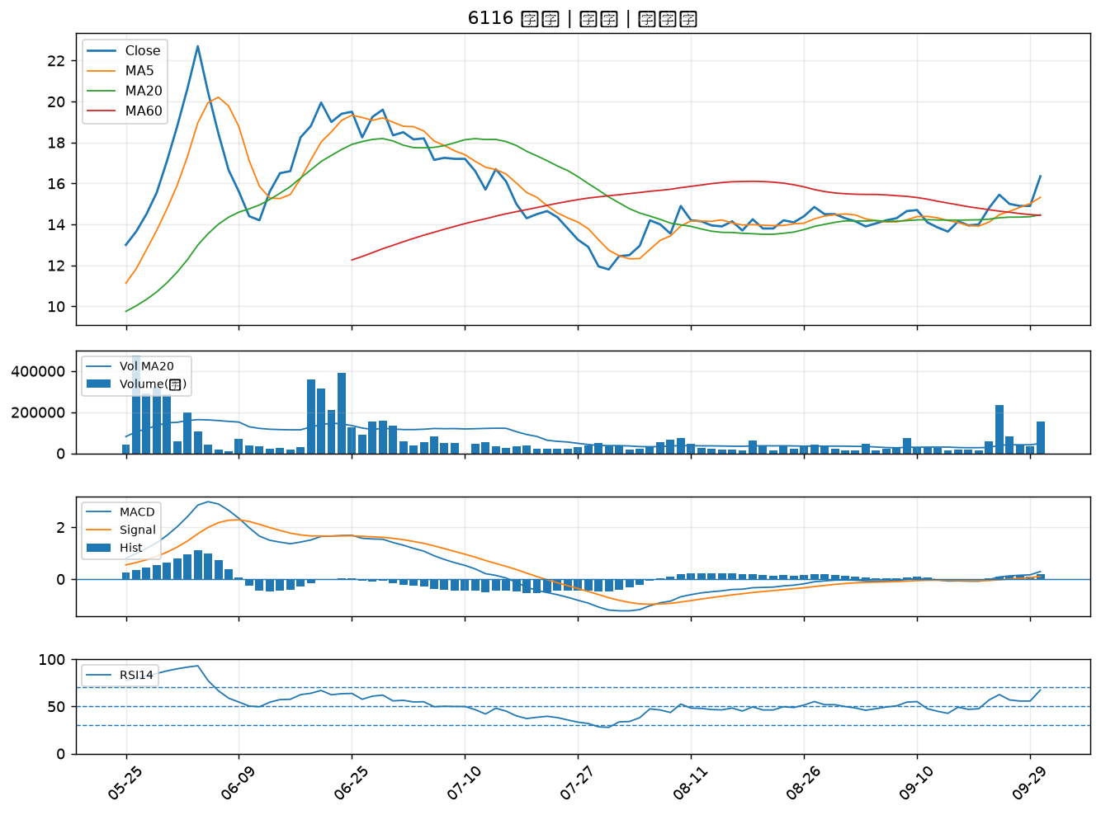

1314 中石化｜A級
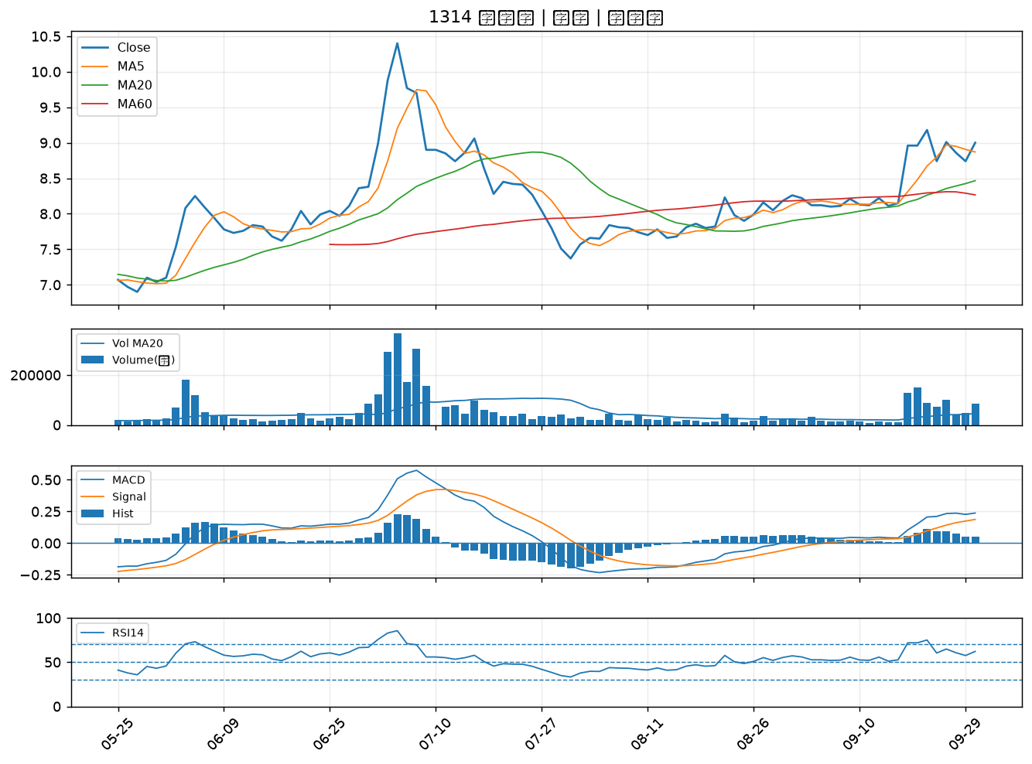

6505 台塑化｜A級
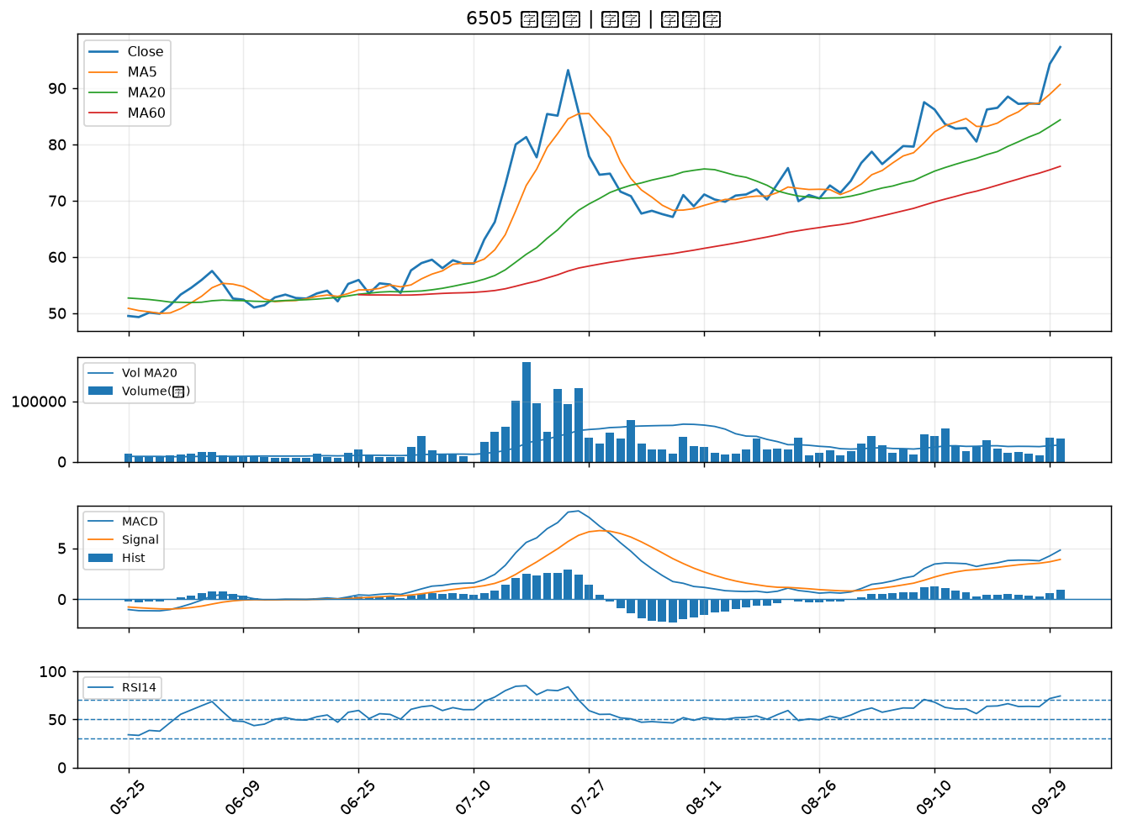

6672 騰輝電子-KY｜A級
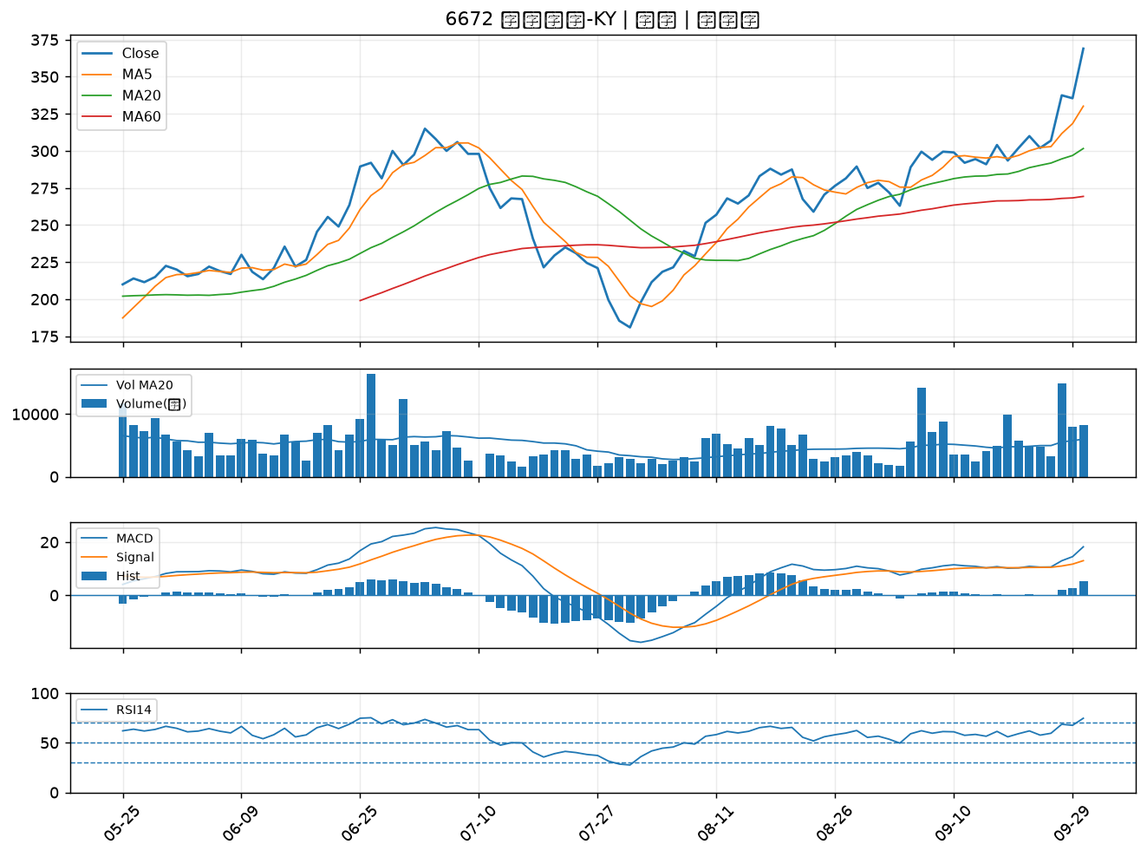

8215 明基材｜A級
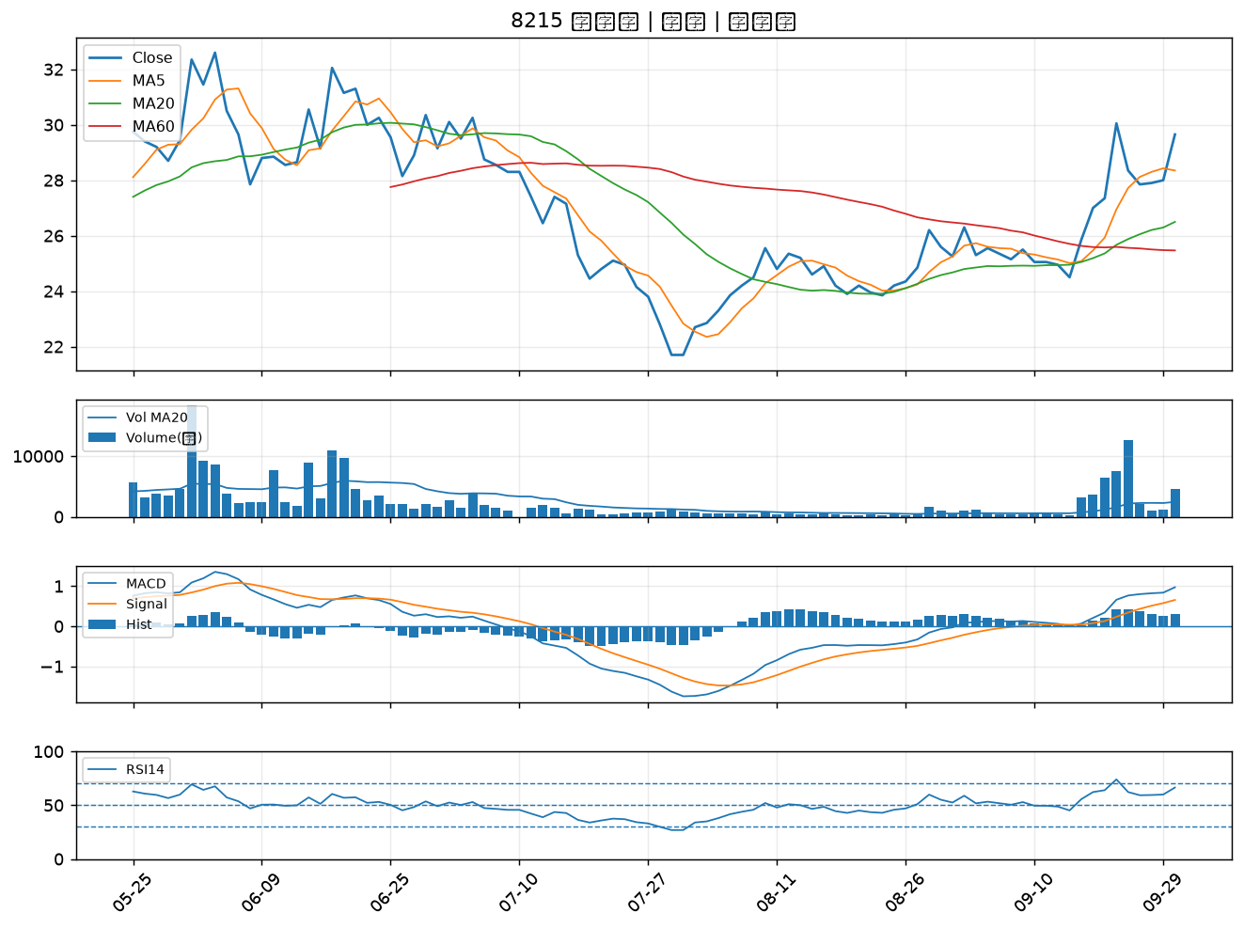

2466 冠西電｜A級
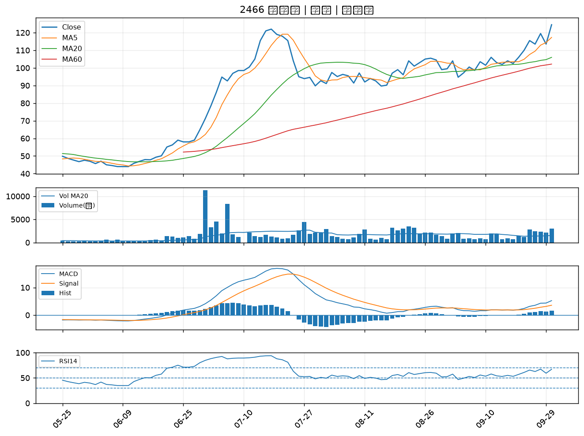

2025 千興｜B級
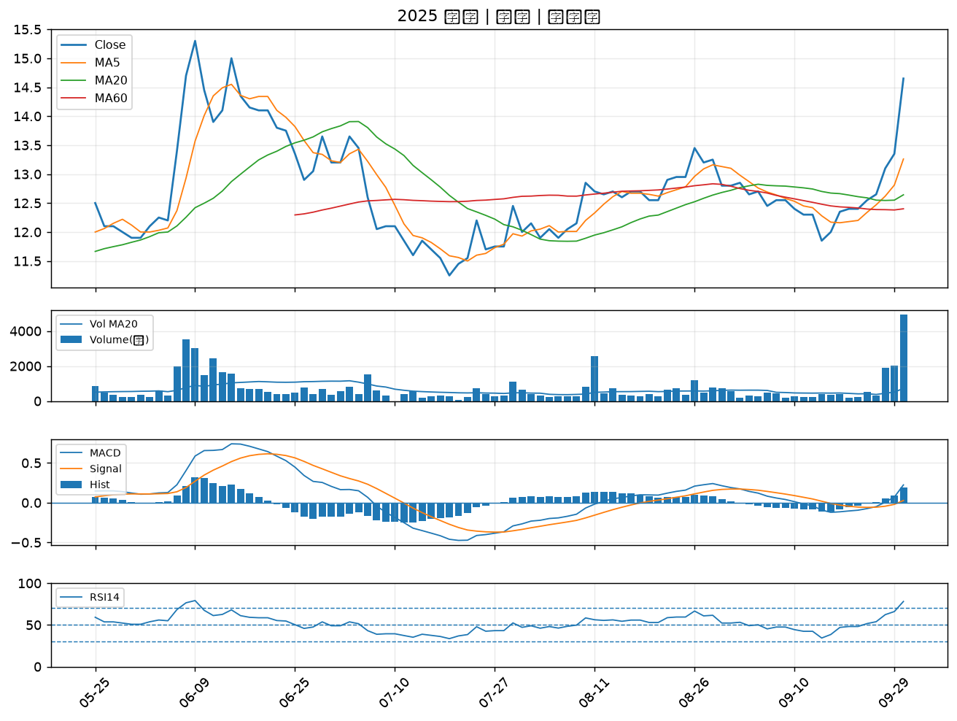

3481 群創｜B級
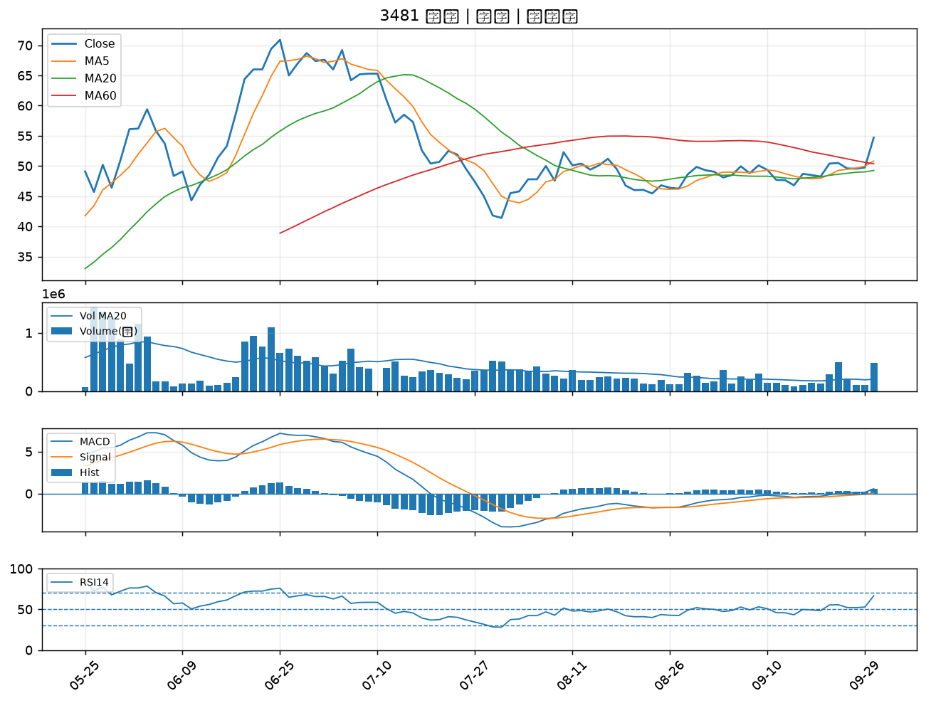

1595 川寶｜B級
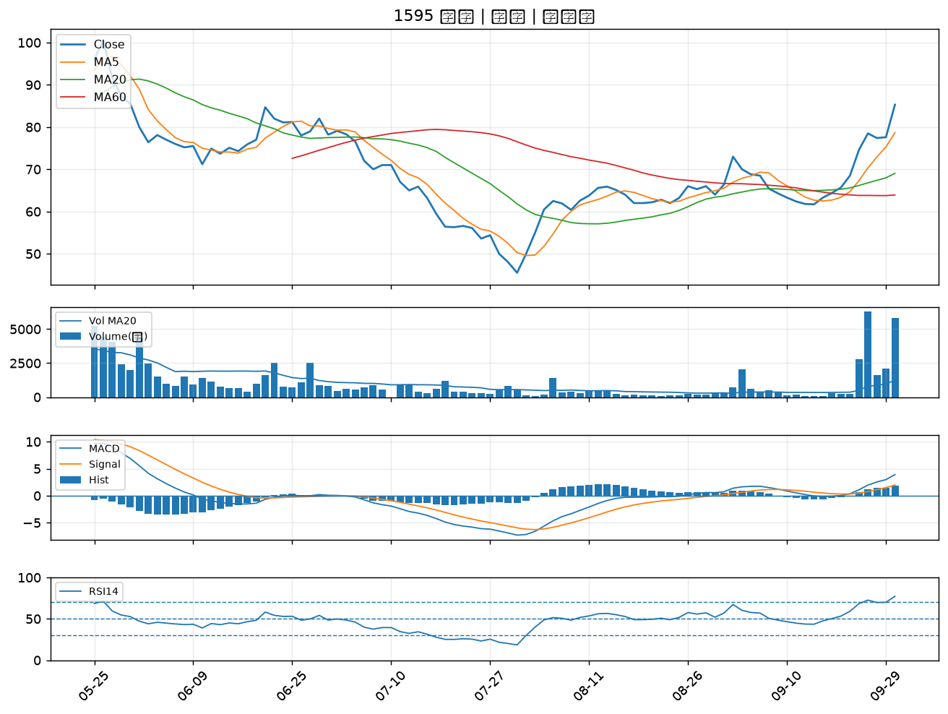

2401 凌陽｜B級
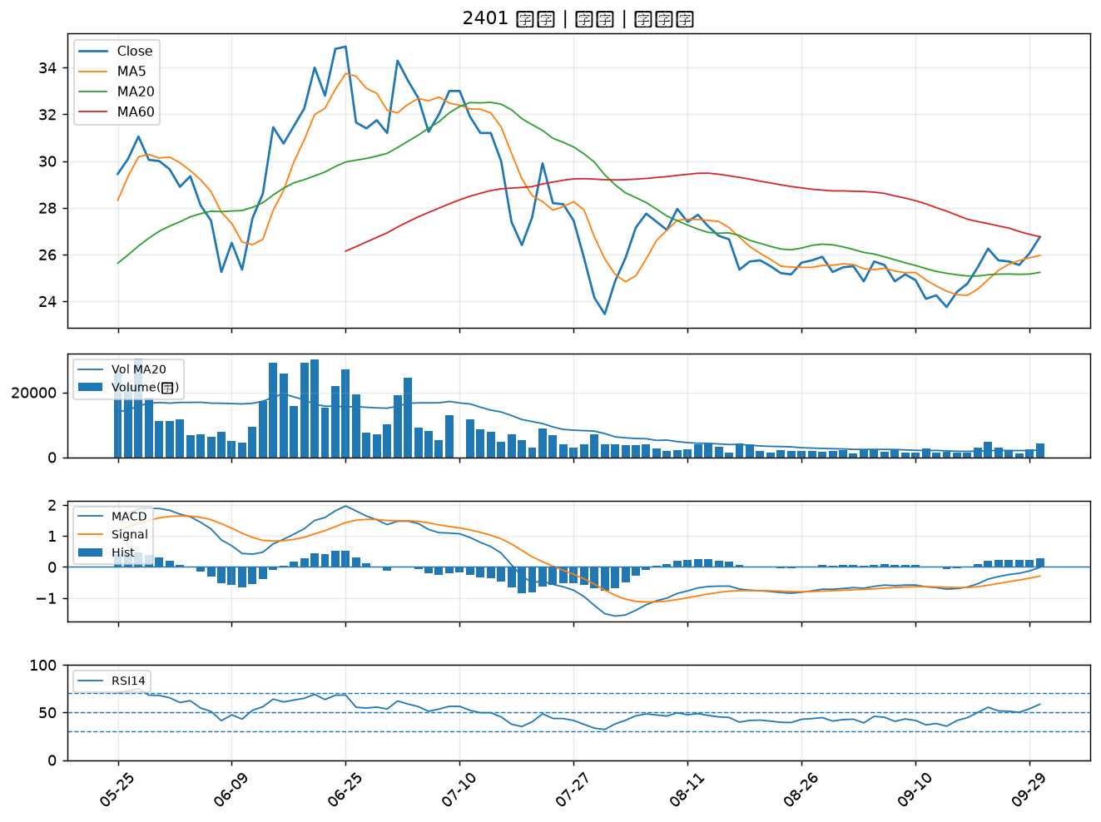

3663 鑫科｜B級

